SOMMAIRE
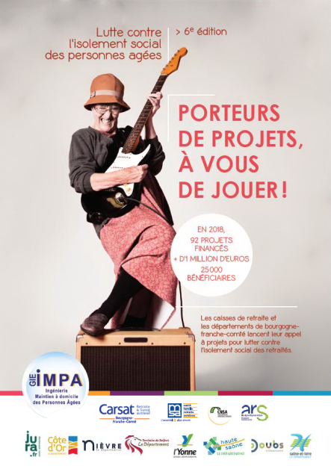
Appel à projets 2020-2021
Bourgogne Franche-Comté
Prévenir et lutter contre l'isolement
social des personnes retraitées

DOSSIER DE DEMANDE DE SUBVENTION

Comment avez-vous eu connaissance de cet appel à projets ?

 | Mail |  | Site internet des Caisses de retraite, du Gie IMPA |  |  | Autres sites internet
 | Bannière publicitaire Agevillage |  |  | Articles de presse
 | Autre (précisez =>) :

Le dossier de demande de subvention est à adresser dûment rempli et signé par mail, au format EXCEL avant le 24 janvier 2020 (minuit) à l'adresse suivante :
prevention.isolement@gie-impa.fr

Toutes les zones de complétude sont importantes et entrent dans les critères de sélection et d'appréciation des dossiers. Veillez à ce qu'elles soient toutes précisément complétées, de manière synthétique. Attention, tout texte dépassant des zones de texte prédéfinies ne pourra être pris en compte lors du traitement des dossiers. Merci d'apposer la note "non concerné" dans les zones de texte qui ne concernent pas votre projet.

 |  | 1. | Présentation du porteur de projet

 |  | 2. | Présentation du projet

 |  | 3. | Description du projet

 |  | 4. | Mise en œuvre du projet

 |  | 5. | Budget prévisionnel

 |  | 6. | Pièces à joindre au dossier de demande

 |  |  |  |  | Etape suivante =>

